Blad2
Beschik baarheid | 99.90%
maand | beschik baarheid | overschij ding norm minuten | PDC nr | Line ID | CAT III Kosten | service credit percentage | totaal bedrag | Handleiding
feb | 99.700% | 81 | E01 |  | € 80.00 | 50% | € 40.00 | B | selecteer de maand
 |  | 0 |  |  |  | 0% | € 0.00 | E | de gerapporteerde beschikbaarheid van de verbinding in de betreffende maand
 |  | 0 |  |  |  | 0% | € 0.00 | G | optioneel, eventueel de PDC code (geen functie)
 |  | 0 |  |  |  | 0% | € 0.00 | H | CatIII kosten van de verbinding
 |  | 0 |  |  |  | 0% | € 0.00
 |  | 0 |  |  |  | 0% | € 0.00
 |  | 0 |  |  |  | 0% | € 0.00
 |  | 0 |  |  |  | 0% | € 0.00
 |  | 0 |  |  |  | 0% | € 0.00
 |  | 0 |  |  |  | 0% | € 0.00
 |  | 0 |  |  |  | 0% | € 0.00
 |  | 0 |  |  |  | 0% | € 0.00
 |  | 0 |  |  |  | 0% | € 0.00
 |  | 0 |  |  |  | 0% | € 0.00
 |  | 0 |  |  |  | 0% | € 0.00
 |  | 0 |  |  |  | 0% | € 0.00
 |  | 0 |  |  |  | 0% | € 0.00
 |  | 0 |  |  |  | 0% | € 0.00
 |  | 0 |  |  |  | 0% | € 0.00
 |  | 0 |  |  |  | 0% | € 0.00
 |  | 0 |  |  |  | 0% | € 0.00
 |  | 0 |  |  |  | 0% | € 0.00
 |  | 0 |  |  |  | 0% | € 0.00
 |  | 0 |  |  |  | 0% | € 0.00
 |  | 0 |  |  |  | 0% | € 0.00
 |  | 0 |  |  |  | 0% | € 0.00
 |  | 0 |  |  |  | 0% | € 0.00
 |  | 0 |  |  |  | 0% | € 0.00
 |  | 0 |  |  |  | 0% | € 0.00
 |  | 0 |  |  |  | 0% | € 0.00

Beschik baarheid | 99.95%
maand | beschik baarheid | overschij ding norm minuten | PDC nr | Line ID | CAT III Kosten | service credit percentage | totaal bedrag
jan | 99.940% | 4 | E13 |  | € 2,150.00 | 25% | 537.5
 |  | 0 |  |  |  | 0% | 0
 |  | 0 |  |  |  | 0% | 0
 |  | 0 |  |  |  | 0% | 0
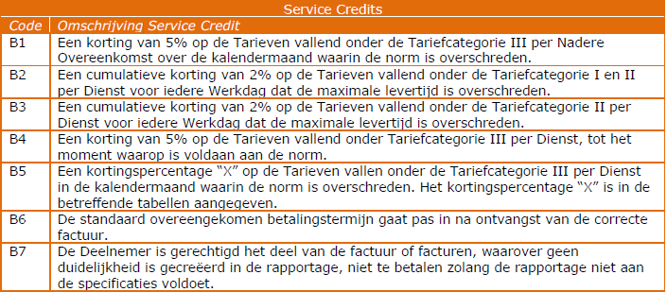
 |  | 0 |  |  |  | 0% | 0
 |  | 0 |  |  |  | 0% | 0
Beschik baarheid | 99.99%
maand | beschik baarheid | overschij ding norm minuten | PDC nr | Line ID | CAT III Kosten | service credit percentage | totaal bedrag
jan | 99.900% | 40 | E19 |  | € 40.00 | 25% | € 10.00
 |  | 0 |  |  |  | 0% | € 0.00
 |  | 0 |  |  |  | 0% | € 0.00
 |  | 0 |  |  |  | 0% | € 0.00
 |  | 0 |  |  |  | 0% | € 0.00
 |  | 0 |  |  |  | 0% | € 0.00
Beschik baarheid | 99.999%
maand | beschik baarheid | overschij ding norm minuten | PDC nr | Line ID | CAT III Kosten | service credit percentage | totaal bedrag
jan | 99.995% | 2 | IN18 |  | € 12,000.00 | 25% | € 3,000.00
 |  | 0 |  |  |  | 0% | € 0.00
 |  | 0 |  |  |  | 0% | € 0.00
 |  | 0 |  |  |  | 0% | € 0.00
 |  | 0 |  |  |  | 0% | € 0.00
 |  | 0 |  |  |  | 0% | € 0.00

